GECDRH
 |  |  |  | CARACTERÍSTICAS GEOMÉTRICAS DE ENGRENAGENS CILINDRICAS DE DENTES RETOS OU HELICOIDAIS CONFORME NORMA ISO 21771 - 2007 e DIN 3960 - 1987
5C:CD:5B:57:CE:6B |  | Eng.º Roberto Perracini
 |  | www.eneng.com.br
NOVO
CALCULO
SALVAR DADOS
RECUPERAR DADOS
IMPRIMIR
 |  | Preencher somente células
 |  | Células | indicam erro |  |  |  |  |  |  |  |  |  |  | Versão 22.09.21
Descrição |  |  |  | Eng. 1 | Eng. 2 | Unid. | Help | Descrição |  |  |  | Eng. 1 | Eng. 2 | Unid. | Help
Referência | Este valor será preenchido pelo sistema quando do uso da opção salvar dados |  |  |  |  | 6 |  | Altura do dente | Com a correção adotada | da cabeça | ha | 2.994 | 1.437 | mm
Cliente |  |  |  | Cliente 1 |  |  |  |  |  | do fundo ou pé | hf | 1.500 | 3.057
Nº do desenho da engrenagem 1 |  |  |  | Desenho 1 |  |  |  |  |  | total | h | 4.494 | 4.494
Nº do desenho da engrenagem 2 |  |  |  | Desenho 2 |  |  |  |  | Com a correção máxima real e com o mesmo valor de k | da cabeça | hamax | 2.994 | 1.437 | mm
Número de dentes |  |  | Z | 30 | 71 |  |  |  |  | do fundo ou pé | hfmax | 1.500 | 3.057
Redução |  |  | u | 2.3667 |  |  |  |  |  | total | h | 4.494 | 4.494
DP
Módulo normal |  |  | mn | 2 |  | mm |  | Tolerância para os diâmetros externos |  | Campo e qualidade |  | h8
º ' "
Ângulo de pressão normal |  |  | αn | 20.000000 |  | gd |  |  |  | Afastamento Superior |  | 0.000 | 0.000 | mm
º ' "
Ângulo de hélice |  |  | β | 15.000000 |  | gd |  |  |  | Afastamento Inferior |  | -0.046 | -0.063
Direção do ângulo de hélice |  |  |  | Esquerda | Direita |  |  | Diâmetro de cabeça com x nominal | Nominal para usinagem do blanque |  | da | 68.104 | 149.883 | mm
Entre centros de trabalho |  |  | aw | 105.000 |  | mm |  |  | Nominal para medição |  |  | 68.104 | 149.847
Tolerância do entre centros (ISO 286-1) |  |  | Ai | js5 |  |  |  |  | Para usinagem do blanque | Máximo | damaxub | 68.104 | 149.883
Desvios limites devido a tolerância do entre centros |  |  | Aa.e/i | 0.0008 | -0.0008 | mm |  |  |  | Mínimo | daminub | 68.058 | 149.820
Entre centros + desvios |  |  | aw.e/i | 105.001 | 104.999 | mm |  |  | Para medição após usinagem dos dentes | Máximo | damaxm | 68.104 | 149.847
Tipo tratamento do material do pinhão |  | Acos cementados e temperados |  |  |  |  |  |  |  | Mínimo | daminm | 68.058 | 149.784
Posição relativa do pinhão |  |  |  | Não simétrico |  |  |  |  | Chanfro na cabeça | Dimensão recomendada |  | 0.2 | 0.2 | mm |  | 62.11657
Largura recomendada |  |  | b1,2 | 56 | 55 | mm |  |  |  | Ângulo recomendado |  | 40 | 40 | gd
Largura adotada |  |  |  | 60 | 59 |  |  |  |  | Dimensão adotado |  | 0.2 | 0.2 | mm
Entre centros sem deslocamento do perfil |  |  | a | 104.563 |  | mm |  |  |  | Ângulo adotado |  | 40 | 40 | gd
Módulo transversal |  |  | mt | 2.0706 |  | mm |  | Diâmetro de cabeça com x nominal para cálculo do grau de recobrimento | Considerando o chanfro | Nominal |  | 67.704 | 149.483 | mm
Diâmetro primitivo |  |  | d | 62.11657 | 147.009 | mm |  |  |  | Máximo |  | 67.704 | 149.483
Diâmetro de trabalho |  |  | dw | 62.376 | 147.624 | mm |  |  |  | Mínimo |  | 67.658 | 149.420 |  |  | Folga entre o diâmetro de cabeça e diâmetro de fundo |  |  |  |  | mm
Ângulo de pressão transversal |  |  | αt | 20.647 |  | gd |  | Diâmetro de fundo ou pé do dente | Para número de dentes par | Com x nominal | df | 59.117 | 140.896 | mm
Ângulo de pressão transversal de trabalho |  |  | αtw | 21.271 |  | gd |  |  |  | Com x máximo | dfmax | 59.117 | 140.896
Ângulo de hélice no diâmetro de base |  |  | βb | 14.0761 |  | gd |  |  |  | Com x mínimo | dfmin | 59.117 | 140.896
Número de dentes virtuais para cálculo do desl. do perfil |  |  | Znx | 31.535 | 74.634 |  |  |  | Para número de dentes ímpar | Com x nominal | df | ----- | 140.862
Somatória dos deslocamentos de perfil |  |  | Σx | 0.2217 |  |  |  |  |  | Com x máximo | dfmax | ----- | 140.862
Deslocamento do perfil sugerido conforme BSI BS PD 6457 | Para equalizar os fatores das tensões de ruptura |  | x1 | 0.2583 |  |  |  |  |  | Com x mínimo | dfmin | ----- | 140.862
 |  |  |  |  |  |  |  | MEDIDAS DE CONTROLE DO DENTADO
 | Para equalizar as velocidades de deslizamento |  |  | 0.1687 |  |  |  | Medida W | Número de dentes calculado |  | Z' | 5.0 | 8.7 |  |  | 58.127
 |  |  |  |  |  |  |  |  | Número de dentes adotado |  | Z'a | 4 | 7
 | Engrenagens em geral |  |  | 0.3546 |  |  |  |  | Nominal |  | Wk | 22.277 | 40.192 | mm
Valores recomendados ISO/TR 4467-1982 | Mínimo convencional |  | x1,2 | -0.1923 | -0.5000 |  |  |  | Máxima |  | Wkmax | 22.277 | 40.192
 | Máximo convencional |  |  | 0.8154 | 1.0000 |  |  |  | Mínima |  | Wkmin | 22.277 | 40.192
Valor mínimo para evitar undercut |  |  |  | -0.9308 | -3.5695 |  |  |  | Tolerância máxima |  |  | 0.000 | 0.000
Valores adotados para x1 e x2 |  |  |  | 0.5000 | -0.2783 |  |  |  | Tolerância mínima |  |  | 0.000 | 0.000
Espessura mínima normal na cabeça ( mínimo = 0,4 x mn = 0.8 mm ) |  |  | samin | 1.113 | #VALUE! | mm |  | Largura efetiva da engrenagem |  |  | bef | 20.0 | 18.0 | mm
Deslocamento do perfil (correção) x módulo |  |  | x.m | 1.000 | -0.557 |  |  | Largura mínima para medir W |  |  | bmin | 8.4 | 12.8 |  |  |  | Espessura do dente no diâmetro primitivo no plano normal ao dente | Nominal | Sn | 3.867 | 2.736 | mm
Coeficiente de rebaixamento |  |  | k | 0.0032 |  |  |  | Medida Mdk (medida sobre esferas) | Diâmetro da esfera calculado |  | Dm | 3.711 | 3.331 | mm |  |  |  | Máxima | Snmax | 3.867 | 2.736
Coeficiente de rebaixamento x módulo |  |  | k.m | 0.00635 |  | mm |  |  | Diâmetro da esfera adotado |  | Dma | 9.00 | 8.00 |  |  |  |  | Mínima | Snmin | 3.867 | 2.736
Fator de altura da cabeça do dente (adendum) |  |  | a | 1 |  |  |  |  | Diâmetro de base |  | Db | 58.127 | 137.567 |  |  |  |  | Tolerância máxima |  | 0.000 | 0.000
Addendum x módulo |  |  | a.mn | 2 |  | mm |  |  | Diâmetro sobre o qual a esfera se apoia | Nominal | Dk | 75.415 | 158.206 |  |  |  |  | Tolerância mínima |  | 0.000 | 0.000
Fator de altura do pé do dente (dedendum) |  |  | d | 1.25 |  |  |  |  |  | Máximo | Dkmax | 75.415 | 158.206 |  |  |  | Altura para medir a espessura dente no diâmetro primitivo |  |  | 3.050 | 1.449
Dedendum x módulo |  |  | d.mn | 2.5 |  | mm |  |  |  | Mínimo | Dkmin | 75.415 | 158.206
Tolerância na espessura do dente (DIN 3967) | Campo |  |  | outro valor |  |  |  |  | Nominal |  | Mdk | 84.415 | 166.167
 | Afastamento inferior |  | Asne | ---- | ---- | μm |  |  | Máxima |  | Mdkmax | 84.415 | 166.167
 | Tolerância |  | Tsn | ---- | ---- |  |  |  | Mínima |  | Mdkmin | 84.415 | 166.167
 | Afastamento superior |  | Asni | ---- | ---- |  |  |  | Tolerância máxima |  |  | 0.000 | 0.000
Tolerância na espessura do dente quando for escolhido campo = outro valor | Afastamento inferior |  | Asne |  |  |  |  |  | Tolerância mínima |  |  | 0.000 | 0.000
 | Tolerância |  | Tsn
 | Afastamento superior |  | Asni
Espessura em arco do dente no plano normal no diâmetro primitivo |  | Nominal | san | 3.8695 | 2.7365 | mm
 |  | Máximo | sanmáx | 3.8695 | 2.7365
 |  | Mínimo | samin | 3.8695 | 2.7365
Correção considerando as tolerâncias da espessura do dente (correção real). |  | Máxima | x1,2 | 0.5000 | -0.2783
 |  | Mínima |  | 0.5000 | -0.2783

Bibliografia:
Norma ISO 21771 - 2007 - Gears — Cylindrical involute gears and gear pairs — Concepts and geometry
Norma DIN 3960 - 1987 - Concepts and parameters associated with cylindrical gears and cylindrical gear pairs with involute teeth
DIN 3977 - Measuring element diameters for the radial or diametral dimension for testing tooth thickness of cylindrical gears
ANSI/AGMA 2002 - B88 - American National Standard - Tooth Thickness Specification and Measurement
Norma BSI - BS PD 6457 - 1970 - Guide to the Application of Addendum Modification to Involute Spur and Helical Gears
Norma ISO/TR 4467 - 2002 - Addendum modification of the teeth of cylindrical gears for speed-reducing and speedincreasing gear pairs
Norma NBR 6158 - 1995 - Sistema de tolerâncias e ajustes
Gears Volume 1:Geometric and Kinematic Design - Vincenzo Vullo - Springer
Cylindrical Gears - Calculation - Material - Manufacturing - Linke H.,Börner J., Heß R. - Hanser
Dudley's Handbook of practical gear design and manufacture - Stephen P. Radzevich - CRC Press Taylor & Francis Group
Gears and gear drives - Damir Jelaska - University of Split - Croatia
Roloff/Matek - Maschinenelement Formelsammlung 14 Auflage - Wittel H., Jannasch D., Voßiek J., Spura C. - Springer Vieweg
Advanced Gear Engineering - Goldfarb V., Trubachev E.,Barmina N. - Springer
Maschinen-elemente - Band 2: Getriebe allgemein, Zahanradgetriebe - Grundlagen, Stirnradgetriebe - 2 Auflega - Niemann G., Winter H.
Software Hexagon Zar 1+ - Spur and Helical Gear Design Software - HEXAGON Software, Berlin - Fritz Ruoss

Tabelas
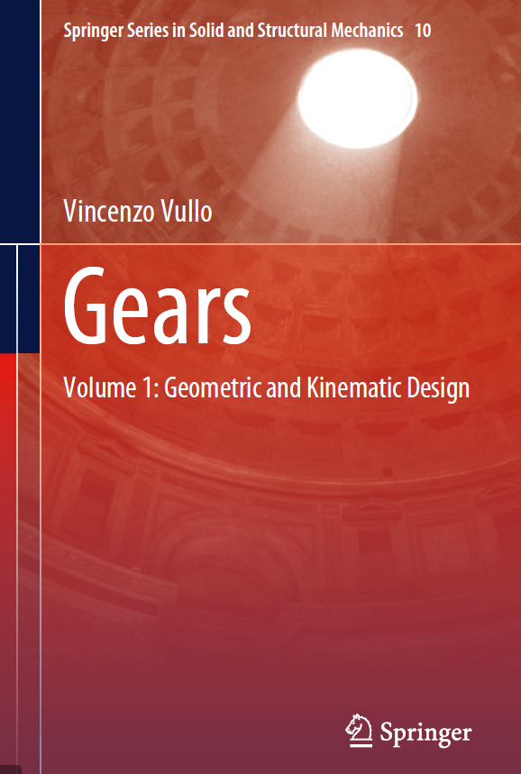
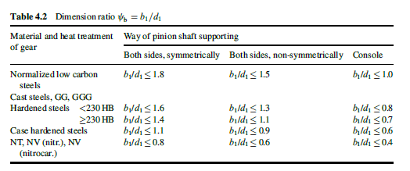
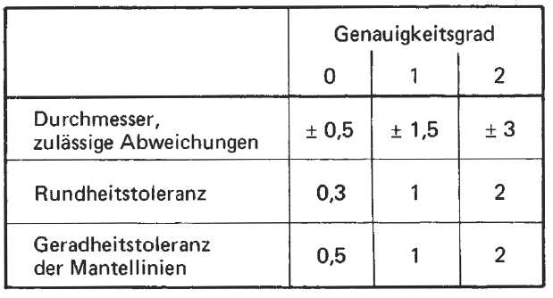
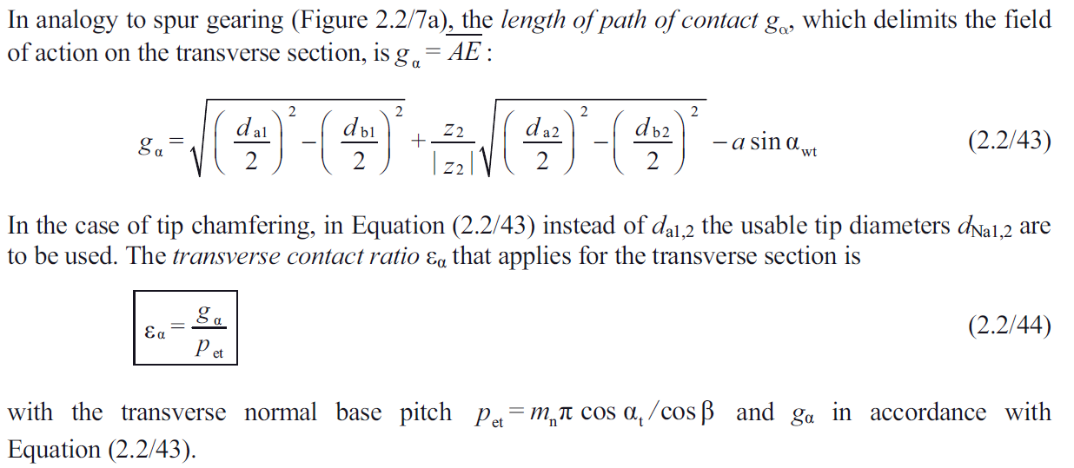
$$\frac{b_{1}}{d_{1 }}≤1,6$$
$$\frac{b_{1}}{d_{1 }}≤1,2$$
$$\frac{b_{1}}{d_{1 }}≤0,8$$
 |  |  |  | Tolerância do entre centros |  |  |  |  |  |  |  |  |  |  |  |  |  |  |  |  |  |  |  |  |  |  |  |  |  |  |  |  |  |  |  |  |  |  |  |  |  | Material e tratamento térmico | Posição do pinhão em relação aos rolamentos |  |  | Tipo de material e tratamento | 2 | 3 | 4
Direção do ângulo de hélice |  |  |  | js5 |  |  |  |  |  |  |  |  |  |  |  |  |  |  |  |  |  |  |  |  |  |  |  |  |  |  |  |  |  |  |  |  |  |  |  |  |  |  | Simétrico | Não simétrico | Em balanço | Aço baixo carbono normalizado com dureza < 180 HB | 1.6 | 1.2 | 0.8 |  | 60 | 2 | 1.2
Sem |  |  |  | js6 |  |  |  |  |  |  |  |  |  |  |  |  |  |  |  |  |  |  |  |  |  |  |  |  |  |  |  |  |  |  |  |  |  |  |  |  |  | Aço baixo carbono normalizado com dureza < 180 HB |  |  |  | Aço baixo carbono normalizado com dureza > 180 HB | 1.4 | 1.12 | 0.7 |  | 40 | 2
Esquerda |  |  |  | js7 |  |  |  |  |  |  |  |  |  |  |  |  |  |  |  |  |  |  |  |  |  |  |  |  |  |  |  |  |  |  |  |  |  |  |  |  |  |  |  |  |  | Aços temperados com dureza < 230 HB | 1.6 | 1.3 | 0.8 |  | 100 | 3
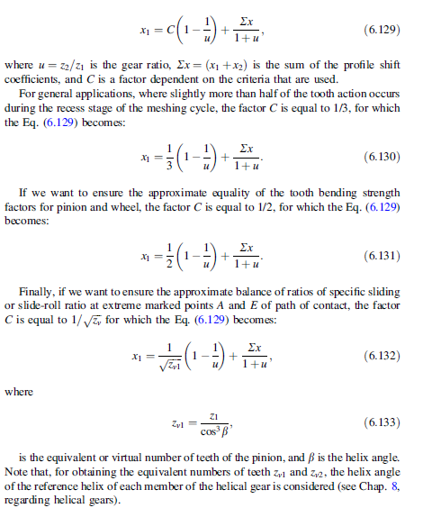
Direita |  |  |  | js8 |  |  |  |  |  |  |  |  |  |  |  |  |  | nº de caracteres | 11 | Valores em microns |  |  |  |  |  |  |  |  |  |  |  |  |  |  |  |  |  |  |  |  |  |  |  |  |  | Aços temperados com dureza ≥ 230 HB | 1.4 | 1.1 | 0.7 |  | 170 | 3 | 0.017647058824
$$\frac{b_{1}}{d_{1 }}≤1,4$$
$$\frac{b_{1}}{d_{1 }}≤1,12$$
$$\frac{b_{1}}{d_{1 }}≤0,7$$
Esq./dir. |  |  |  | h6 |  |  |  |  |  |  |  |  |  |  |  |  |  | tolerância escolhida |  | outro valor | ou | r |  |  | coluna | valor |  | coluna | valor |  |  |  |  |  |  |  |  |  |  |  |  | Aço baixo carbono normalizado com dureza > 200 HB |  |  |  | Ferro fundido GG e GGG dureza < 230 HB | 1.6 | 1.3 | 0.8
 |  |  |  | h7 |  |  |  |  |  |  |  |  |  |  |  |  |  | diâmetro primitivo do pinhão |  | 62.116570825 |  |  |  | Asne | ---- | ---- | Tsn | ---- | ---- |  |  |  |  |  |  |  |  |  |  |  |  |  |  |  |  | Ferro fundido GG e GGG com dureza ≥ 230 HB | 1.4 | 1.1 | 0.7
 |  |  |  | h8 |  |  |  |  |  |  |  |  |  |  |  |  |  | diâmetro primitivo da coroa |  | 147.00921762 |  |  |  | Asne | ---- | ---- | Tsn | ---- | ---- |  |  |  |  |  |  |  |  |  |  |  |  |  |  |  |  | Acos cementados e temperados | 1.1 | 0.9 | 0.6
$$\frac{b_{1}}{d_{1 }}≤1,6$$
$$\frac{b_{1}}{d_{1 }}≤1,3$$
$$\frac{b_{1}}{d_{1 }}≤0,8$$
Tolerância do entre centros |  |  |  |  |  |  |  |  |  |  |  |  |  |  |  |  |  |  |  |  |  |  |  |  |  |  |  |  |  |  |  |  |  |  |  |  |  |  |  |  |  | Ferro fundido GG e GGG e aços temperados com dureza < 230 HB |  |  |  | Aços nitretados | 0.8 | 0.6 | 0.4
Acima de | Até inclusive |  | h6 |  | h7 |  | h8 |  | js5 |  | js6 |  | js7 |  | js8 |  | ASNE | Diâmetro Primitivo | a | ab | b | bc | c | cd | d | e | f | g
 |  | 1 | 2 | 3 | 4 | 5 | 6 | 7 | 8 | 9 | 10 | 11 | 12 | 13 | 14 | 15 |  | Acima de | 2 | 3 | 4 | 5 | 6 | 7 | 8 | 9 | 10 | 11
$$\frac{b_{1}}{d_{1 }}≤1,4$$
$$\frac{b_{1}}{d_{1 }}≤1,1$$
$$\frac{b_{1}}{d_{1 }}≤0,7$$
3 | 6 |  | 0.0000 | -0.0080 | 0.0000 | -0.0120 | 0.0000 | -0.0180 | 0.0003 | -0.0003 | 0.0040 | -0.0040 | 0.0060 | -0.0060 | 0.0090 | -0.0090 |  | 0.000000000000 | 100 | 85 | 70 | 58 | 48 | 40 | 33 | 22 | 10 | 5 |  |  |  |  |  |  |  |  |  |  |  |  |  | Ferro fundido GG e GGG e aços temperados com dureza ≥ 230 HB |  |  |  | Simétrico | 2 |  | 3 | 0.9
6 | 10 | 6 | 0.0000 | -0.0090 | 0.0000 | -0.0150 | 0.0000 | -0.0220 | 0.0003 | -0.0003 | 0.0045 | -0.0045 | 0.0075 | -0.0075 | 0.0110 | -0.0110 |  | 10.00000000001 | 135 | 110 | 95 | 75 | 65 | 54 | 44 | 30 | 14 | 7 |  |  |  |  |  |  |  |  |  |  |  |  |  |  |  |  |  | Não simétrico | 3
10 | 18 | 10 | 0.0000 | -0.0110 | 0.0000 | -0.0180 | 0.0000 | -0.0270 | 0.0004 | -0.0004 | 0.0055 | -0.0055 | 0.0090 | -0.0090 | 0.0135 | -0.0135 |  | 50.00000000001 | 180 | 150 | 125 | 105 | 85 | 70 | 60 | 40 | 19 | 9 |  |  |  |  |  |  |  |  |  |  |  |  |  |  |  |  |  | Em balanço | 4
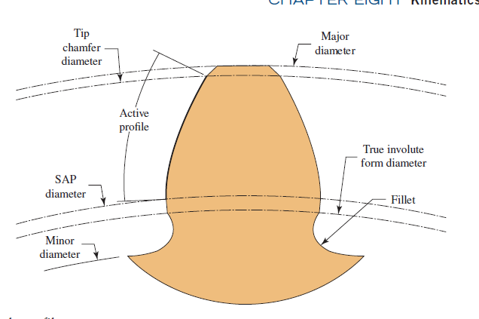
$$\frac{b_{1}}{d_{1 }}≤1,1$$
$$\frac{b_{1}}{d_{1 }}≤0,9$$
$$\frac{b_{1}}{d_{1 }}≤0,6$$
18 | 30 | 18 | 0.0000 | -0.0130 | 0.0000 | -0.0210 | 0.0000 | -0.0330 | 0.0005 | -0.0005 | 0.0065 | -0.0065 | 0.0105 | -0.0105 | 0.0165 | -0.0165 |  | 125.00000000001 | 250 | 200 | 170 | 140 | 115 | 95 | 80 | 56 | 25 | 12 |  |  |  |  |  |  |  |  |  |  |  |  |  | Acos cementados e temperados
30 | 50 | 30 | 0.0000 | -0.0160 | 0.0000 | -0.0250 | 0.0000 | -0.0390 | 0.0055 | -0.0055 | 0.0080 | -0.0080 | 0.0125 | -0.0125 | 0.0195 | -0.0195 |  | 280.00000000001 | 330 | 280 | 230 | 190 | 155 | 130 | 110 | 75 | 35 | 17
50 | 80 | 50 | 0.0000 | -0.0190 | 0.0000 | -0.0300 | 0.0000 | -0.0460 | 0.0065 | -0.0065 | 0.0095 | -0.0095 | 0.0150 | -0.0150 | 0.0230 | -0.0230 |  | 560.00000000001 | 450 | 370 | 310 | 260 | 210 | 175 | 145 | 100 | 48 | 22
$$\frac{b_{1}}{d_{1 }}≤0,8$$
$$\frac{b_{1}}{d_{1 }}≤0,6$$
$$\frac{b_{1}}{d_{1 }}≤0,4$$
80 | 120 | 80 | 0.0000 | -0.0220 | 0.0000 | -0.0350 | 0.0000 | -0.0540 | 0.0008 | -0.0008 | 0.0110 | -0.0110 | 0.0175 | -0.0175 | 0.0270 | -0.0270 |  | 1000.00000000001 | 600 | 500 | 420 | 340 | 290 | 240 | 200 | 135 | 64 | 30 |  |  |  |  |  |  |  |  |  |  |  |  |  | Aços nitretados
120 | 180 | 120 | 0.0000 | -0.0250 | 0.0000 | -0.0400 | 0.0000 | -0.0630 | 0.0009 | -0.0009 | 0.0125 | -0.0125 | 0.0200 | -0.0200 | 0.0315 | -0.0315 |  | 1600.00000000001 | 820 | 680 | 560 | 460 | 390 | 320 | 270 | 180 | 85 | 41
180 | 250 | 180 | 0.0000 | -0.0290 | 0.0000 | -0.0460 | 0.0000 | -0.0720 | 0.0010 | -0.0010 | 0.0145 | -0.0145 | 0.0230 | -0.0230 | 0.0360 | -0.0360 |  | 2500.00000000001 | 1,100 | 920 | 760 | 620 | 520 | 430 | 360 | 250 | 115 | 56
250 | 315 | 250 | 0.0000 | -0.0320 | 0.0000 | -0.0520 | 0.0000 | -0.0810 | 0.0012 | -0.0012 | 0.0160 | -0.0160 | 0.0260 | -0.0260 | 0.0405 | -0.0405 |  | 4000.00000000001 | 1,500 | 1,250 | 1,020 | 840 | 700 | 580 | 480 | 330 | 155 | 75
315 | 400 | 315 | 0.0000 | -0.0360 | 0.0000 | -0.0570 | 0.0000 | -0.0890 | 0.0013 | -0.0013 | 0.0180 | -0.0180 | 0.0285 | -0.0285 | 0.0445 | -0.0445 |  | 6300.00000000001 | 2,000 | 1,650 | 1,350 | 1,150 | 940 | 780 | 640 | 450 | 210 | 100
400 | 500 | 400 | 0.0000 | -0.0400 | 0.0000 | -0.0630 | 0.0000 | -0.0970 | 0.0014 | -0.0014 | 0.0200 | -0.0200 | 0.0315 | -0.0315 | 0.0485 | -0.0485
500 | 630 | 500 | 0.0000 | -0.0440 | 0.0000 | -0.0700 | 0.0000 | -0.1100 | 0.0016 | -0.0016 | 0.0220 | -0.0220 | 0.0350 | -0.0350 | 0.0550 | -0.0550
630 | 800 | 630 | 0.0000 | -0.0500 | 0.0000 | -0.0800 | 0.0000 | -0.1250 | 0.0018 | -0.0018 | 0.0250 | -0.0250 | 0.0400 | -0.0400 | 0.0625 | -0.0625 | TSN | Diâmetro Primitivo | 21 | 22 | 23 | 24 | 25 | 26 | 27 | 28 | 29 | 30 |  |  |  |  |  |  |  |  |  | Linke/Börner/Heß
800 | 1000 | 800 | 0.0000 | -0.0560 | 0.0000 | -0.0900 | 0.0000 | -0.1400 | 0.0020 | -0.0020 | 0.0280 | -0.0280 | 0.0450 | -0.0450 | 0.0700 | -0.0700 |  | Acima de | 2 | 3 | 4 | 5 | 6 | 7 | 8 | 9 | 10 | 11 |  |  |  |  |  |  |  |  |  |  |  |  |  |  | b1 = largura do pinhão
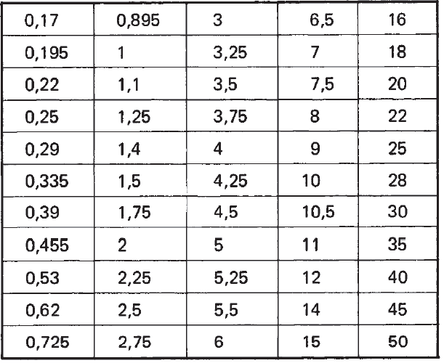
1000 | 1250 | 1000 | 0.0000 | -0.0660 | 0.0000 | -0.1050 | 0.0000 | -0.1650 | 0.0024 | -0.0024 | 0.0330 | -0.0330 | 0.0525 | -0.0525 | 0.0825 | -0.0825 |  | 0.000000000000 | 3 | 5 | 8 | 12 | 20 | 30 | 50 | 80 | 30 | 200 |  |  |  |  |  |  | Desvio do diâmetro da esfera e tolerância de circularidade (DIN 2269) |  |  |  |  |  |  |  | d1 = diâmetro primitivo do pinhão
1250 | 1600 | 1250 | 0.0000 | -0.0780 | 0.0000 | -0.1250 | 0.0000 | -0.1950 | 0.0028 | -0.0028 | 0.0390 | -0.0390 | 0.0625 | -0.0625 | 0.0975 | -0.0975 |  | 10.00000000001 | 5 | 8 | 12 | 20 | 30 | 50 | 80 | 130 | 200 | 300 |  |  |  |  |  |  | Diâmetro nominal Dma mm | Desvio permissível em microns |  |  | Tolerância de circularidade em microns
1600 | 2000 | 1600 | 0.0000 | -0.0920 | 0.0000 | -0.1500 | 0.0000 | -0.2300 | 0.0033 | -0.0033 | 0.0460 | -0.0460 | 0.0750 | -0.0750 | 0.1150 | -0.1150 |  | 50.00000000001 | 6 | 10 | 16 | 25 | 40 | 60 | 100 | 160 | 250 | 400
2000 | 2500 | 2000 | 0.0000 | -0.1100 | 0.0000 | -0.1750 | 0.0000 | -0.2800 | 0.0039 | -0.0039 | 0.0550 | -0.0550 | 0.0875 | -0.0875 | 0.1400 | -0.1400 |  | 125.00000000001 | 8 | 12 | 20 | 30 | 50 | 80 | 130 | 200 | 300 | 500 |  | Undercut |  |  |  |  |  | Grau 0 | Grau 1 | Grau 2 | Grau 0 | Grau 1 | Grau 2
2500 | 3150 | 2500 | 0.0000 | -0.1350 | 0.0000 | -0.2100 | 0.0000 | -0.3300 | 0.0048 | -0.0048 | 0.0675 | -0.0675 | 0.1050 | -0.1050 | 0.1650 | -0.1650 |  | 280.00000000001 | 10 | 16 | 25 | 40 | 60 | 100 | 160 | 250 | 400 | 600 |  |  |  |  |  |  | De 0,17 até inclusive 20 | +/- 0.3 | +/- 1 | +/- 2 | 0,15 | 0,5 | 1,0
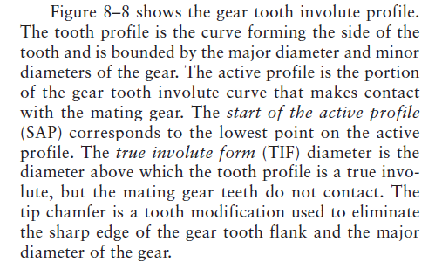
 |  | 3150 |  |  |  |  |  |  |  |  |  |  |  |  |  |  |  | 560.00000000001 | 12 | 20 | 30 | 50 | 80 | 130 | 200 | 300 | 500 | 800
 |  |  |  |  |  |  |  |  |  |  |  |  |  |  |  |  |  | 1000.00000000001 | 16 | 25 | 40 | 60 | 100 | 160 | 250 | 400 | 600 | 1,000 |  |  |  |  |  |  | De 20 até 50 inclusive | +/- 0.5 | +/- 1,5 | +/- 3 | 0,30 | 1,0 | 2,2
 |  | Tolerância desejada |  | js5 | Coluna | 8 |  |  |  |  |  |  |  |  |  |  |  | 1600.00000000001 | 20 | 30 | 50 | 80 | 130 | 200 | 300 | 500 | 800 | 1,300
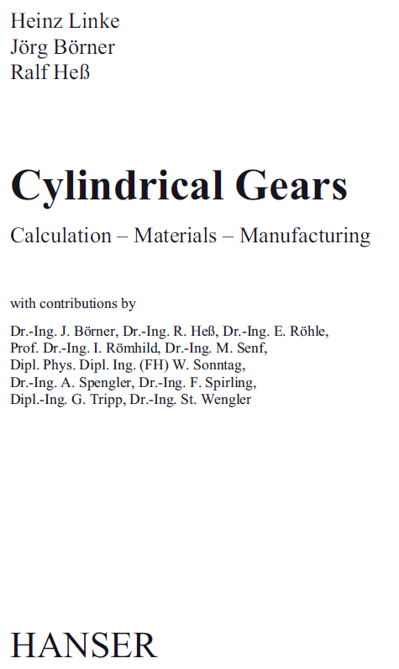
 |  | Entre centros |  | 105 | Tolerância | 0.00075 |  |  |  |  |  |  |  |  |  |  |  | 2500.00000000001 | 25 | 40 | 60 | 100 | 160 | 250 | 400 | 600 | 1,000 | 1,600
 |  |  |  |  |  | -0.00075 |  |  |  |  |  |  |  |  |  |  |  | 4000.00000000001 | 30 | 50 | 80 | 130 | 200 | 300 | 500 | 800 | 1,300 | 2,000
 |  |  |  |  |  |  |  |  |  |  |  |  |  |  |  |  |  | 6300.00000000001 | 40 | 60 | 100 | 160 | 250 | 400 | 600 | 1,000 | 1,600 | 2,400
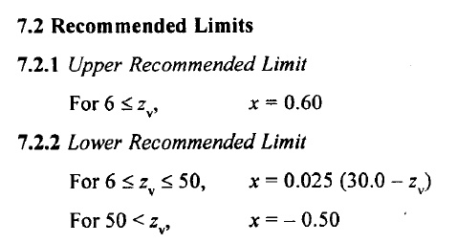
Tolerância no diâmetro externo
Acima de | Até inclusive |  | h8 |  | h9
 |  | 1 | 2 | 3 | 4 | 5 |  |  |  |  |  |  |  |  |  |  |  | 21a | a | 21
3 | 6 |  | 0.0000 | -0.0180 | 0.0000 | -0.0040 |  |  |  |  |  |  |  |  |  |  |  | 21ab | ab | 21
6 | 10 | 6 | 0.0000 | -0.0220 | 0.0000 | -0.0045 |  |  |  |  |  |  |  |  |  |  |  | 21b | b | 21
10 | 18 | 10 | 0.0000 | -0.0270 | 0.0000 | -0.0055 |  |  |  |  |  |  |  |  |  |  |  | 21c | c | 21 |  |  |  |  |  |  |  |  |  |  | Diâmetro da esfera recomendado conforme DIN 3977 |  |  | 0.17
18 | 30 | 18 | 0.0000 | -0.0330 | 0.0000 | -0.0065 |  |  |  |  |  |  |  |  |  |  |  | 21cd | cd | 21 |  |  |  |  |  |  |  |  |  |  |  |  |  | 0.195
30 | 50 | 30 | 0.0000 | -0.0390 | 0.0000 | -0.0080 |  |  |  |  |  |  |  |  |  |  |  | 21d | d | 21 |  |  |  |  |  |  |  |  |  |  | 0,17 | 2,25 | 9 | 0.22
50 | 80 | 50 | 0.0000 | -0.0460 | 0.0000 | -0.0095 |  |  |  |  |  |  |  |  |  |  |  | 21e | e | 21 |  |  |  |  |  |  |  |  |  |  | 0,195 | 2,5 | 10 | 0.25
80 | 120 | 80 | 0.0000 | -0.0540 | 0.0000 | -0.0110 |  |  |  |  |  |  |  |  |  |  |  | 21f | f | 21 |  |  |  |  |  |  |  |  |  |  | 0,22 | 2,75 | 10,5 | 0.335
Reviews on teeth of heavily
loaded gears require tip relief to reduce effects of deflection,
and have full fillet radii to reduce stress concentrations
120 | 180 | 120 | 0.0000 | -0.0630 | 0.0000 | -0.0125 |  |  |  |  |  |  |  |  |  |  |  | 21g | g | 21 |  |  |  |  |  |  |  |  |  |  | 0,25 | 3 | 11 | 0.39
180 | 250 | 180 | 0.0000 | -0.0720 | 0.0000 | -0.0145 |  |  |  |  |  |  |  |  |  |  |  | 22a | a | 22 |  |  |  |  |  |  |  |  |  |  | 0,335 | 3,25 | 12 | 0.455
250 | 315 | 250 | 0.0000 | -0.0810 | 0.0000 | -0.0160 |  |  |  |  |  |  |  |  |  |  |  | 22ab | ab | 22 |  |  |  |  |  |  |  |  |  |  | 0,39 | 3,5 | 14 | 0.53
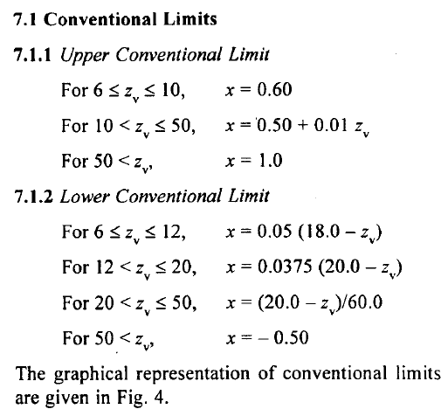
315 | 400 | 315 | 0.0000 | -0.0890 | 0.0000 | -0.0180 |  |  |  |  |  |  |  |  |  |  |  | 22b | b | 22 |  |  |  |  |  |  |  |  |  |  | 0,455 | 3,75 | 15 | 0.62
400 | 500 | 400 | 0.0000 | -0.0970 | 0.0000 | -0.0200 |  |  |  |  |  |  |  |  |  |  |  | 22c | c | 22 |  |  |  |  |  |  |  |  |  |  | 0,53 | 4 | 16 | 0.725
500 | 630 | 500 | 0.0000 | -0.1100 | 0.0000 | -0.0220 |  |  |  |  |  |  |  |  |  |  |  | 22cd | cd | 22 |  |  |  |  |  |  |  |  |  |  | 0,62 | 4,25 | 18 | 0.895
O All nitrided gear teeth should have proper tip relief on their profile to
avoid tip loading that may occur due to tooth deflection or misalignment
of gears. No sharp corners are allowed on tooth tips.
630 | 800 | 630 | 0.0000 | -0.1250 | 0.0000 | -0.0250 |  |  |  |  |  |  |  |  |  |  |  | 22d | d | 22 |  |  |  |  |  |  |  |  |  |  | 0,725 | 4,5 | 20 | 1
800 | 1000 | 800 | 0.0000 | -0.1400 | 0.0000 | -0.0280 |  |  |  |  |  |  |  |  |  |  |  | 22e | e | 22 |  |  |  |  |  |  |  |  |  |  | 0,895 | 5 | 22 | 1.1
1000 | 1250 | 1000 | 0.0000 | -0.1650 | 0.0000 | -0.0330 |  |  |  |  |  |  |  |  |  |  |  | 22f | f | 22 |  |  |  |  |  |  |  |  |  |  | 1 | 5,25 | 25 | 1.25
1250 | 1600 | 1250 | 0.0000 | -0.1950 | 0.0000 | -0.0390 |  |  |  |  |  |  |  |  |  |  |  | 22g | g | 22 |  |  |  |  |  |  |  |  |  |  | 1,1 | 5,5 | 28 | 1.4
1600 | 2000 | 1600 | 0.0000 | -0.2300 | 0.0000 | -0.0460 |  |  |  |  |  |  |  |  |  |  |  | 23a | a | 23 |  |  |  |  |  |  |  |  |  |  | 1,25 | 6 | 30 | 1.5
For a gear with addendum modification, the clearance might be unacceptable. As the center distance is less than (x1 + x2)m+a, the height of the teeth must be altered, if the clearance has to be fully retained (c = 0.25m). The tip relief factor, k, is calculated from (11.39) and (11.43) and Figure 11.14.
km = aw – (a + x1m + x2m) (11.49)
km = (aw – a) – (x1 + x2 )m (11.50)
where k is, numerically, a small factor ≤ 0. For k > –0.1 the tip relief is not carried out, and for k < –0.1 an effective tip relief factor kw = k + 0.1 is used.
2000 | 2500 | 2000 | 0.0000 | -0.2800 | 0.0000 | -0.0550 |  |  |  |  |  |  |  |  |  |  |  | 23ab | ab | 23 |  |  |  |  |  |  |  |  |  |  | 1,4 | 6,5 | 35 | 1.75
2500 | 3150 | 2500 | 0.0000 | -0.3300 | 0.0000 | -0.0675 |  |  |  |  |  |  |  |  |  |  |  | 23b | b | 23 |  |  |  |  |  |  |  |  |  |  | 1,5 | 7 | 40 | 2
 |  | 3150 |  |  |  |  |  |  |  |  |  |  |  |  |  |  |  | 23c | c | 23 |  |  |  |  |  |  |  |  |  |  | 1,75 | 7,5 | 45 | 2.25
 |  |  |  |  |  |  |  |  |  |  |  |  |  |  |  |  |  | 23cd | cd | 23 |  |  |  |  |  |  |  |  |  |  | 2 | 8 | 50 | 2.5
h8 |  | Pinhão |  |  |  |  |  |  |  |  |  |  |  |  |  |  |  | 23d | d | 23 |  |  |  |  |  |  |  |  |  |  |  |  |  | 2.75
h9 |  | Tolerância desejada |  | h8 | Coluna | 2 |  |  |  |  |  |  |  |  |  |  |  | 23e | e | 23 |  |  |  |  |  |  |  |  |  |  |  |  |  | 3
 |  | Diâmetro externo |  | 68.103877653 | Tolerância | 0 |  |  |  |  |  |  |  |  |  |  |  | 23f | f | 23 |  |  |  |  |  |  |  |  |  |  |  |  |  | 3.25
 |  |  |  |  |  | -0.046 |  |  |  |  |  |  |  |  |  |  |  | 23g | g | 23 |  |  |  |  |  |  |  |  |  |  |  |  |  | 3.5
 |  |  |  |  |  |  |  |  |  |  |  |  |  |  |  |  |  | 24a | a | 24 |  |  |  |  |  |  |  |  |  |  |  |  |  | 3.75
 |  |  |  |  |  |  |  |  |  |  |  |  |  |  |  |  |  | 24ab | ab | 24 |  |  |  |  |  |  |  |  |  |  |  |  |  | 4
 |  | Coroa |  |  |  |  |  |  |  |  |  |  |  |  |  |  |  | 24b | b | 24 |  |  |  |  |  |  |  |  |  |  |  |  |  | 4.25
 |  | Tolerância desejada |  | h8 | Coluna | 2 |  |  |  |  |  |  |  |  |  |  |  | 24c | c | 24 |  |  |  |  |  |  |  |  |  |  |  |  |  | 4.5
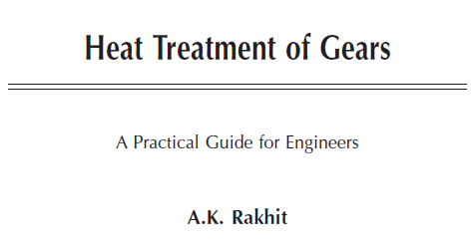
 |  | Diâmetro externo |  | 149.88342918 | Tolerância | 0 |  |  |  |  |  |  |  |  |  |  |  | 24cd | cd | 24 |  |  |  |  |  |  |  |  |  |  |  |  |  | 5
 |  |  |  |  |  | -0.063 |  |  |  |  |  |  |  |  |  |  |  | 24d | d | 24 |  |  |  |  |  |  |  |  |  |  |  |  |  | 5.25
 |  |  |  |  |  |  |  |  |  |  |  |  |  |  |  |  |  | 24e | e | 24 |  |  |  |  |  |  |  |  |  |  |  |  |  | 5.5
 |  |  |  |  |  |  |  |  |  |  |  |  |  |  |  |  |  | 24f | f | 24 |  |  |  |  |  |  |  |  |  |  |  |  |  | 6
 |  |  |  |  |  |  |  |  |  |  |  |  |  |  |  |  |  | 24g | g | 24 |  |  |  |  |  |  |  |  |  |  |  |  |  | 6.5
 |  |  |  |  |  |  |  |  |  |  |  |  |  |  |  |  |  | 25a | a | 25 |  |  |  |  |  |  |  |  |  |  |  |  |  | 7
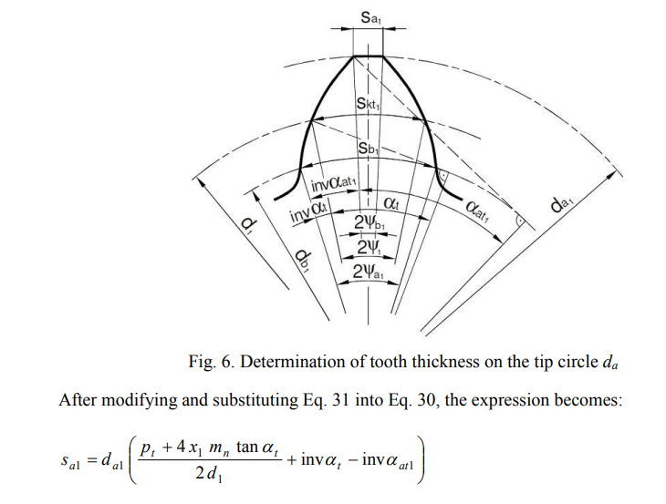
 |  |  |  |  |  |  |  |  |  |  |  |  |  |  |  |  |  | 25ab | ab | 25 |  |  |  |  |  |  |  |  |  |  |  |  |  | 7.5
 |  |  |  |  |  |  |  |  |  |  |  |  |  |  |  |  |  | 25b | b | 25 |  |  |  |  |  |  |  |  |  |  |  |  |  | 8
A folga radial entre 2 engrenagens é a distância entre o diâmetro de cabeça de uma delas e o diâmetro de fundo da outra.
Para engrenagens com modificação de perfil, a folga pode ser inaceitável.
Por exemplo, quando adotamos um adendo = 1 x módulo e um dedendo = 1,25 x módulo, estamos adotando uma folga c = (1,25 - 1) x módulo, ou seja c = 0,25 x módulo.
Quando não se obtém a folga desejada, introduzimos um fator k chamado de coeficiente de rebaixamento.
Devemos considerar:
k = 0 se k calculado maior que -0,1
k = k + 0,1 se k calculado for menor ou igual -0,1
 |  |  |  |  |  |  |  |  |  |  |  |  |  |  |  |  |  | 25c | c | 25 |  |  |  |  |  |  |  |  |  |  |  |  |  | 9
 |  |  |  |  |  |  |  |  |  |  |  |  |  |  |  |  |  | 25cd | cd | 25 |  |  |  |  |  |  |  |  |  |  |  |  |  | 10
 |  |  |  |  |  |  |  |  |  |  |  |  |  |  |  |  |  | 25d | d | 25 |  |  |  |  |  |  |  |  |  |  |  |  |  | 10.5
 |  |  |  |  |  |  |  |  |  |  |  |  |  |  |  |  |  | 25e | e | 25 |  |  |  |  |  |  |  |  |  |  |  |  |  | 11
 |  |  |  |  |  |  |  |  |  |  |  |  |  |  |  |  |  | 25f | f | 25 |  |  |  |  |  |  |  |  |  |  |  |  |  | 12
 |  |  |  |  |  |  |  |  |  |  |  |  |  |  |  |  |  | 25g | g | 25 |  |  |  |  |  |  |  |  |  |  |  |  |  | 14
 |  |  |  |  |  |  |  |  |  |  |  |  |  |  |  |  |  | 26a | a | 26 |  |  |  |  |  |  |  |  |  |  |  |  |  | 15
 |  |  |  |  |  |  |  |  |  |  |  |  |  |  |  |  |  | 26ab | ab | 26 |  |  |  |  |  |  |  |  |  |  |  |  |  | 16
 |  |  |  |  |  |  |  |  |  |  |  |  |  |  |  |  |  | 26b | b | 26 |  |  |  |  |  |  |  |  |  |  |  |  |  | 18
 |  |  |  |  |  |  |  |  |  |  |  |  |  |  |  |  |  | 26c | c | 26 |  |  |  |  |  |  |  |  |  |  |  |  |  | 20
 |  |  |  |  |  |  |  |  |  |  |  |  |  |  |  |  |  | 26cd | cd | 26 |  |  |  |  |  |  |  |  |  |  |  |  |  | 22
 |  |  |  |  |  |  |  |  |  |  |  |  |  |  |  |  |  | 26d | d | 26 |  |  |  |  |  |  |  |  |  |  |  |  |  | 25
 |  |  |  |  |  |  |  |  |  |  |  |  |  |  |  |  |  | 26e | e | 26 |  |  |  |  |  |  |  |  |  |  |  |  |  | 28
 |  |  |  |  |  |  |  |  |  |  |  |  |  |  |  |  |  | 26f | f | 26 |  |  |  |  |  |  |  |  |  |  |  |  |  | 30
 |  |  |  |  |  |  |  |  |  |  |  |  |  |  |  |  |  | 26g | g | 26 |  |  |  |  |  |  |  |  |  |  |  |  |  | 35
 |  |  |  |  |  |  |  |  |  |  |  |  |  |  |  |  |  | 27a | a | 27 |  |  |  |  |  |  |  |  |  |  |  |  |  | 40
 |  |  |  |  |  |  |  |  |  |  |  |  |  |  |  |  |  | 27ab | ab | 27 |  |  |  |  |  |  |  |  |  |  |  |  |  | 45
 |  |  |  |  |  |  |  |  |  |  |  |  |  |  |  |  |  | 27b | b | 27 |  |  |  |  |  |  |  |  |  |  |  |  |  | 50
 |  |  |  |  |  |  |  |  |  |  |  |  |  |  |  |  |  | 27c | c | 27
 |  |  |  |  |  |  |  |  |  |  |  |  |  |  |  |  |  | 27cd | cd | 27
 |  |  |  |  |  |  |  |  |  |  |  |  |  |  |  |  |  | 27d | d | 27
 |  |  |  |  |  |  |  |  |  |  |  |  |  |  |  |  |  | 27e | e | 27
 |  |  |  |  |  |  |  |  |  |  |  |  |  |  |  |  |  | 27f | f | 27
 |  |  |  |  |  |  |  |  |  |  |  |  |  |  |  |  |  | 27g | g | 27
 |  |  |  |  |  |  |  |  |  |  |  |  |  |  |  |  |  | 28a | a | 28
 |  |  |  |  |  |  |  |  |  |  |  |  |  |  |  |  |  | 28ab | ab | 28
 |  |  |  |  |  |  |  |  |  |  |  |  |  |  |  |  |  | 28b | b | 28
 |  |  |  |  |  |  |  |  |  |  |  |  |  |  |  |  |  | 28c | c | 28
 |  |  |  |  |  |  |  |  |  |  |  |  |  |  |  |  |  | 28cd | cd | 28
 |  |  |  |  |  |  |  |  |  |  |  |  |  |  |  |  |  | 28d | d | 28
 |  |  |  |  |  |  |  |  |  |  |  |  |  |  |  |  |  | 28e | e | 28
 |  |  |  |  |  |  |  |  |  |  |  |  |  |  |  |  |  | 28f | f | 28
 |  |  |  |  |  |  |  |  |  |  |  |  |  |  |  |  |  | 28g | g | 28
 |  |  |  |  |  |  |  |  |  |  |  |  |  |  |  |  |  | 29a | a | 29
 |  |  |  |  |  |  |  |  |  |  |  |  |  |  |  |  |  | 29ab | ab | 29
 |  |  |  |  |  |  |  |  |  |  |  |  |  |  |  |  |  | 29b | b | 29
 |  |  |  |  |  |  |  |  |  |  |  |  |  |  |  |  |  | 29c | c | 29
 |  |  |  |  |  |  |  |  |  |  |  |  |  |  |  |  |  | 29cd | cd | 29
 |  |  |  |  |  |  |  |  |  |  |  |  |  |  |  |  |  | 29d | d | 29
 |  |  |  |  |  |  |  |  |  |  |  |  |  |  |  |  |  | 29e | e | 29
 |  |  |  |  |  |  |  |  |  |  |  |  |  |  |  |  |  | 29f | f | 29
 |  |  |  |  |  |  |  |  |  |  |  |  |  |  |  |  |  | 29g | g | 29
 |  |  |  |  |  |  |  |  |  |  |  |  |  |  |  |  |  | 30a | a | 30
 |  |  |  |  |  |  |  |  |  |  |  |  |  |  |  |  |  | 30ab | ab | 30
 |  |  |  |  |  |  |  |  |  |  |  |  |  |  |  |  |  | 30b | b | 30
 |  |  |  |  |  |  |  |  |  |  |  |  |  |  |  |  |  | 30c | c | 30
 |  |  |  |  |  |  |  |  |  |  |  |  |  |  |  |  |  | 30cd | cd | 30
 |  |  |  |  |  |  |  |  |  |  |  |  |  |  |  |  |  | 30d | d | 30
 |  |  |  |  |  |  |  |  |  |  |  |  |  |  |  |  |  | 30e | e | 30
 |  |  |  |  |  |  |  |  |  |  |  |  |  |  |  |  |  | 30f | f | 30
 |  |  |  |  |  |  |  |  |  |  |  |  |  |  |  |  |  | 30g | g | 30
 |  |  |  |  |  |  |  |  |  |  |  |  |  |  |  |  |  | outro valor

Tabelas (2)
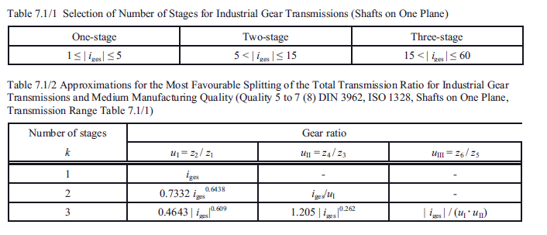
22.1.3 Aufteilung der Gesamtübersetzung in Getriebestufen
Meist ist es wirtschaftlich für die schneller laufende Stufe (kleineres Drehmoment) die
größere Übersetzung zu wählen. -Übliche Ausführungen: 1
1 Stufe: Gesamtübersetzungibis 6, (evtl. 8), (extrem bis 18);
2 Stufen: Gesamtübersetzungibis 35, (evtl. 45), (extrem bis 60);
3 Stufen: Gesamtübersetzungibis 150, (evtl. 200), (extrem bis 300).
22.1.3 Distribution of total transmition in gearbox levelsMost economically, it is economical for the fast-running stage (smaller torque)Select larger translation. Suitable versions:
1 Level: Total TranslationIbis 6, (possibly 8), (extremes to 18);
2 stages: total translationIbis 35, (possibly 45), (extremes to 60);
3 Steps: Total TranslationInibis 150, (possibly 200), (extreme up to 300).
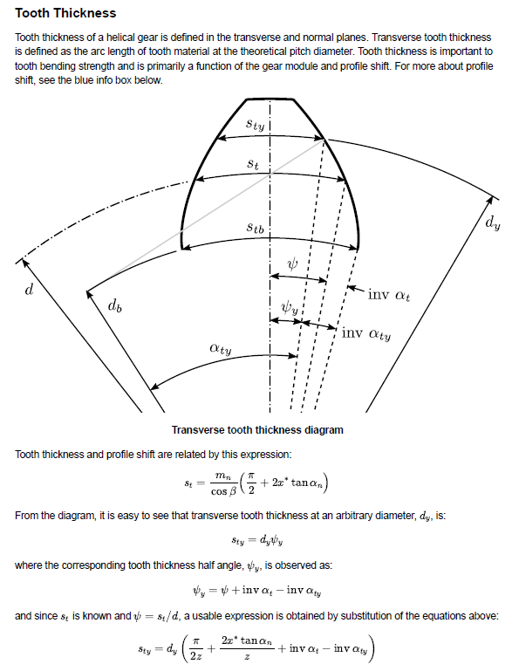
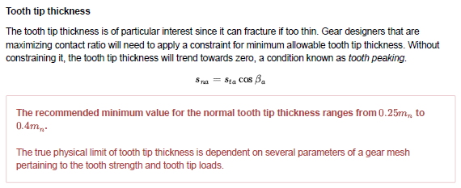
 | i | i1 [1] | i2 [1] | i1 [2] | i2 [2] | i | i1 [1] | i2 [1] | i3 [1] | i1 | i2 | i3
 | 6 | 2.3237865371 | 2.5819927537 | 2.6415417991 | 2.271400741 | 20 | 2.878 | 2.642 | 2.631 | 1.940 | 2.988 | 3.451 |  | Flender |  | Transmotécnica |  | PTI |  | PTI |  | PHB |  | KUMERA |  | HELIMAX
 | 6.2 | 2.3733633193 | 2.612326545 | 2.6999213512 | 2.2963631875 | 21 | 2.965 | 2.676 | 2.647 | 1.989 | 3.028 | 3.487 | 1 | 1.25 | 5.6 |  |  | 1.84 | 6.2 |  |  | 2 | 5.6 | 1 | 6.3
 | 6.4 | 2.4223735934 | 2.6420367269 | 2.7576764032 | 2.3207944168 | 22 | 3.050 | 2.708 | 2.663 | 2.037 | 3.067 | 3.522 | 2 | 6.3 | 28 | 6.2 | 20.9 | 6.86 | 28.36 | 6.3 | 22.4 | 6.3 | 28 | 5.6 | 20 | 6.3 | 18
 | 6.6 | 2.4708412434 | 2.6711550237 | 2.8148328497 | 2.3447218192 | 23 | 3.134 | 2.740 | 2.678 | 2.084 | 3.104 | 3.556 | 3 | 22.4 | 112 | 25.6 | 105.9 | 31.39 | 143.6 | 20 | 90 | 31.5 | 140 | 22.4 | 100 | 20 | 80
 | 6.8 | 2.5187884566 | 2.6997106416 | 2.8714147622 | 2.368170593 | 24 | 3.216 | 2.771 | 2.693 | 2.130 | 3.140 | 3.589 | 4 | 100 | 450 | 129.7 | 437.6 |  |  | 80 | 355 |  |  | 112 | 630 | 90 | 355
 | 7 | 2.5662358898 | 2.7277305364 | 2.927444568 | 2.3911639785 | 25 | 3.297 | 2.801 | 2.707 | 2.175 | 3.175 | 3.620
 | 7.2 | 2.6132028159 | 2.7552396455 | 2.9829432057 | 2.4137234615 | 26 | 3.377 | 2.830 | 2.721 | 2.219 | 3.210 | 3.651
 | 7.4 | 2.6597072521 | 2.7822610907 | 3.0379302625 | 2.4358689505 | 27 | 3.455 | 2.858 | 2.734 | 2.262 | 3.243 | 3.681 |  |  |  | 12. V.N. KUDREAVTEV, I.A. GIERZAVES, E.G. GLUKHAREV, Design and calculus of gearboxes (in Russian),
 | 7.6 | 2.7057660733 | 2.8088163552 | 3.0924240953 | 2.4576189312 | 28 | 3.533 | 2.885 | 2.747 | 2.305 | 3.275 | 3.709 |  |  |  | Mashinostroenie Publishing, Sankt Petersburg, 1971.
 | 7.8 | 2.7513951127 | 2.8349254399 | 3.1464419387 | 2.4789906034 | 29 | 3.609 | 2.912 | 2.760 | 2.347 | 3.307 | 3.738
 | 8 | 2.7966092509 | 2.8606070003 | 3.2 | 2.5 | 30 | 3.684 | 2.938 | 2.772 | 2.388 | 3.337 | 3.765 |  |  |  | it |  |  |  | 140
 | 8.2 | 2.8414224956 | 2.8858784685 | 3.2531135448 | 2.520662094 | 31 | 3.759 | 2.963 | 2.784 | 2.428 | 3.367 | 3.792 |  |  |  | u1 |  |  |  | 5.2557029166
 | 8.4 | 2.8858480528 | 2.9107561612 | 3.3057969733 | 2.540990892 | 32 | 3.832 | 2.988 | 2.795 | 2.468 | 3.397 | 3.818 |  |  |  | u2 |  |  |  | 5.0804950786
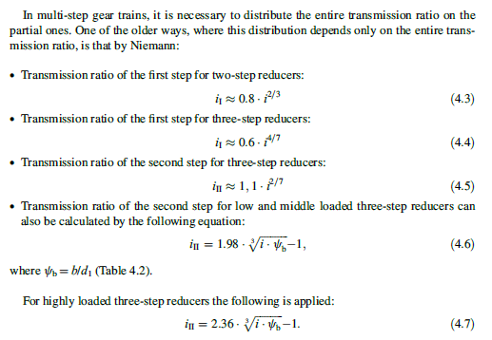
 | 8.6 | 2.9298983906 | 2.9352553753 | 3.3580638884 | 2.5609995181 | 33 | 3.905 | 3.012 | 2.806 | 2.507 | 3.425 | 3.843 |  |  |  | u3 |  |  |  | 5.2431368382
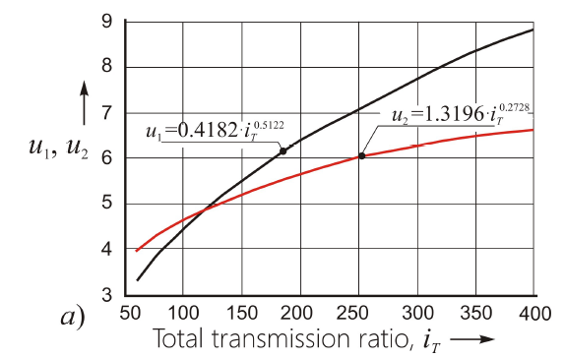
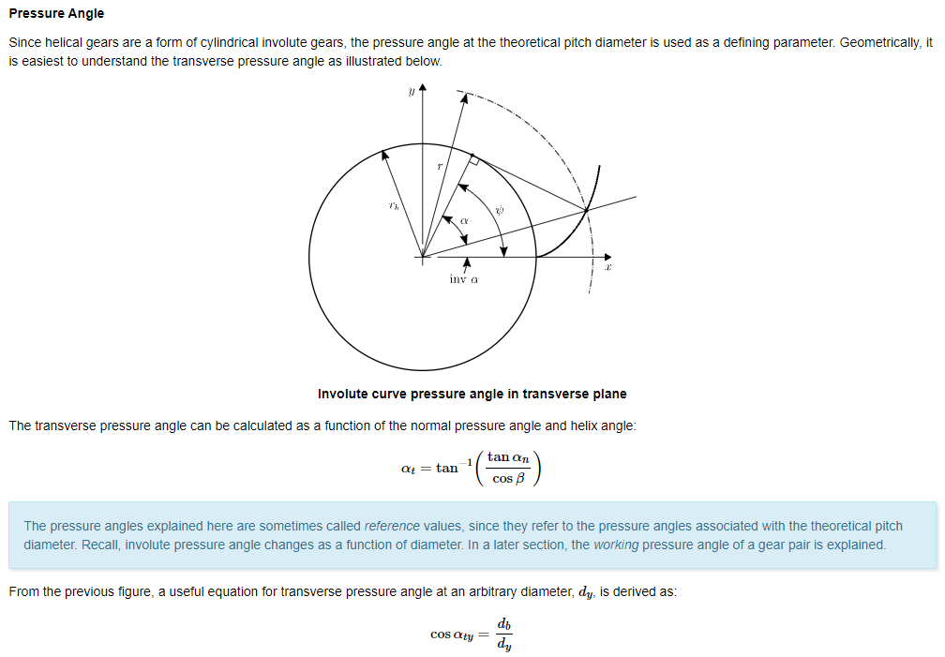
 | 8.8 | 2.9735852964 | 2.9593904741 | 3.4099271577 | 2.5807002886 | 34 | 3.976 | 3.036 | 2.817 | 2.546 | 3.453 | 3.868
 | 9 | 3.016919929 | 2.9831749638 | 3.4613989687 | 2.6001047788 | 35 | 4.047 | 3.059 | 2.827 | 2.584 | 3.481 | 3.892
 | 9.2 | 3.0599128648 | 3.0066215629 | 3.5124908794 | 2.6192238829 | 36 | 4.117 | 3.081 | 2.838 | 2.621 | 3.508 | 3.915
 | 9.4 | 3.1025741408 | 3.0297422635 | 3.5632138633 | 2.6380678681 | 37 | 4.186 | 3.104 | 2.848 | 2.658 | 3.534 | 3.939
 | 9.6 | 3.1449132924 | 3.0525483877 | 3.6135783509 | 2.656646423 | 38 | 4.255 | 3.125 | 2.858 | 2.695 | 3.560 | 3.961
 | 9.8 | 3.1869393884 | 3.0750506381 | 3.6635942674 | 2.6749687014 | 39 | 4.323 | 3.147 | 2.867 | 2.731 | 3.585 | 3.983
 | 10 | 3.2286610634 | 3.0972591435 | 3.7132710669 | 2.6930433625 | 40 | 4.390 | 3.168 | 2.877 | 2.767 | 3.610 | 4.005
 | 10.2 | 3.2700865463 | 3.1191835004 | 3.7626177636 | 2.7108786066 | 41 | 4.456 | 3.188 | 2.886 | 2.802 | 3.634 | 4.026
 | 10.4 | 3.3112236868 | 3.1408328109 | 3.8116429606 | 2.7284822077 | 42 | 4.522 | 3.208 | 2.895 | 2.837 | 3.658 | 4.047
 | 10.6 | 3.3520799806 | 3.1622157172 | 3.8603548762 | 2.7458615438 | 43 | 4.588 | 3.228 | 2.904 | 2.871 | 3.682 | 4.068
 | 10.8 | 3.3926625908 | 3.1833404327 | 3.9087613679 | 2.763023624 | 44 | 4.652 | 3.248 | 2.912 | 2.905 | 3.705 | 4.088
 | 11 | 3.4329783692 | 3.2042147713 | 3.9568699546 | 2.7799751132 | 45 | 4.716 | 3.267 | 2.921 | 2.939 | 3.728 | 4.108
 | 11.2 | 3.4730338747 | 3.2248461731 | 4.0046878372 | 2.7967223552 | 46 | 4.780 | 3.286 | 2.929 | 2.972 | 3.750 | 4.127
 | 11.4 | 3.5128353914 | 3.2452417292 | 4.0522219175 | 2.8132713933 | 47 | 4.843 | 3.304 | 2.937 | 3.005 | 3.772 | 4.146
 | 11.6 | 3.552388944 | 3.2654082035 | 4.0994788154 | 2.8296279899 | 48 | 4.905 | 3.323 | 2.945 | 3.037 | 3.794 | 4.165
 | 11.8 | 3.5917003136 | 3.2853520532 | 4.1464648852 | 2.8457976437 | 49 | 4.967 | 3.341 | 2.953 | 3.070 | 3.815 | 4.184
 | 12 | 3.6307750508 | 3.3050794478 | 4.1931862307 | 2.8617856064 | 50 | 5.029 | 3.358 | 2.961 | 3.102 | 3.836 | 4.202
 | 12.2 | 3.669618489 | 3.3245962861 | 4.239648719 | 2.8775968975 | 51 | 5.090 | 3.376 | 2.968 | 3.133 | 3.857 | 4.220
REDUÇÕES PARCIAIS PARA REDUTOR COM 2 ESTÁGIOS
 | 12.4 | 3.708235756 | 3.3439082129 | 4.2858579931 | 2.8932363182 | 52 | 5.150 | 3.393 | 2.976 | 3.165 | 3.878 | 4.238
 | 12.6 | 3.7466317854 | 3.3630206334 | 4.3318194843 | 2.9087084643 | 53 | 5.211 | 3.410 | 2.983 | 3.196 | 3.898 | 4.255
i1[2]
i1[1]
 | 12.8 | 3.7848113268 | 3.3819387269 | 4.3775384235 | 2.9240177382 | 54 | 5.270 | 3.427 | 2.990 | 3.226 | 3.918 | 4.272
 | 13 | 3.8227789552 | 3.4006674601 | 4.4230198509 | 2.9391683597 | 55 | 5.329 | 3.443 | 2.997 | 3.257 | 3.937 | 4.289
 | 13.2 | 3.8605390805 | 3.4192115984 | 4.4682686266 | 2.9541643762 | 56 | 5.388 | 3.459 | 3.004 | 3.287 | 3.957 | 4.306
 | 13.4 | 3.8980959553 | 3.4375757174 | 4.5132894392 | 2.9690096726 | 57 | 5.447 | 3.476 | 3.011 | 3.317 | 3.976 | 4.322
 | 13.6 | 3.9354536832 | 3.4557642129 | 4.5580868141 | 2.9837079798 | 58 | 5.505 | 3.491 | 3.018 | 3.347 | 3.995 | 4.338
i2[1]
 | 13.8 | 3.9726162259 | 3.4737813107 | 4.6026651223 | 2.9982628832 | 59 | 5.562 | 3.507 | 3.025 | 3.376 | 4.014 | 4.354
 | 14 | 4.0095874102 | 3.4916310752 | 4.6470285869 | 3.0126778302 | 60 | 5.619 | 3.523 | 3.031 | 3.405 | 4.032 | 4.370
i2[2]
 | 14.2 | 4.0463709343 | 3.5093174182 | 4.6911812907 | 3.0269561375 | 61 | 5.676 | 3.538 | 3.038 | 3.434 | 4.050 | 4.386
 | 14.4 | 4.082970374 | 3.5268441063 | 4.7351271827 | 3.0411009978 | 62 | 5.733 | 3.553 | 3.044 | 3.463 | 4.068 | 4.401
 | 14.6 | 4.1193891886 | 3.5442147687 | 4.7788700842 | 3.0551154861 | 63 | 5.789 | 3.568 | 3.050 | 3.491 | 4.086 | 4.416
 | 14.8 | 4.1556307256 | 3.5614329033 | 4.8224136944 | 3.0690025655 | 64 | 5.845 | 3.583 | 3.056 | 3.520 | 4.104 | 4.431
 | 15 | 4.1916982264 | 3.5785018839 | 4.8657615965 | 3.0827650929 | 65 | 5.900 | 3.597 | 3.063 | 3.548 | 4.121 | 4.446
 | 15.2 | 4.2275948308 | 3.5954249658 | 4.908917262 | 3.0964058241 | 66 | 5.955 | 3.612 | 3.069 | 3.576 | 4.138 | 4.460
 | 15.4 | 4.2633235815 | 3.6122052914 | 4.9518840565 | 3.1099274184 | 67 | 6.010 | 3.626 | 3.075 | 3.603 | 4.155 | 4.475
 | 15.6 | 4.2988874281 | 3.6288458958 | 4.9946652434 | 3.1233324437 | 68 | 6.065 | 3.640 | 3.080 | 3.631 | 4.172 | 4.489
 | 15.8 | 4.3342892316 | 3.6453497115 | 5.0372639891 | 3.1366233801 | 69 | 6.119 | 3.654 | 3.086 | 3.658 | 4.189 | 4.503
 | 16 | 4.3695317676 | 3.6617195734 | 5.0796833663 | 3.1498026247 | 70 | 6.173 | 3.668 | 3.092 | 3.685 | 4.205 | 4.517
[1] Heinz Linke, Jörg Börner, Ralf Heß - Cylindrical Gears - Calculation – Materials – Manufacturing
[2] G. NIEMANN, Maschinenelemente Vol. II, Getriebe, Berlin, Springer Verlag, 1972.
 | 16.2 | 4.4046177302 | 3.677958223 | 5.1219263585 | 3.1628724949 | 71 | 6.226 | 3.681 | 3.098 | 3.712 | 4.221 | 4.531
 | 16.4 | 4.4395497354 | 3.6940683127 | 5.1639958632 | 3.1758352319 | 72 | 6.279 | 3.695 | 3.103 | 3.739 | 4.238 | 4.545
 | 16.6 | 4.474330324 | 3.7100524096 | 5.2058946959 | 3.1886930047 | 73 | 6.332 | 3.708 | 3.109 | 3.765 | 4.254 | 4.558
REDUÇÕES PARCIAIS PARA REDUTOR COM 3 ESTÁGIOS
 | 16.8 | 4.508961965 | 3.7259129996 | 5.247625593 | 3.2014479125 | 74 | 6.385 | 3.722 | 3.114 | 3.791 | 4.269 | 4.571
 | 17 | 4.5434470582 | 3.7416524903 | 5.2891912148 | 3.2141019883 | 75 | 6.437 | 3.735 | 3.120 | 3.818 | 4.285 | 4.585
 | 17.2 | 4.5777879371 | 3.757273215 | 5.330594149 | 3.2266572017 | 76 | 6.490 | 3.748 | 3.125 | 3.844 | 4.301 | 4.598
 | 17.4 | 4.6119868712 | 3.7727774354 | 5.3718369131 | 3.2391154612 | 77 | 6.541 | 3.761 | 3.130 | 3.869 | 4.316 | 4.611
 | 17.6 | 4.6460460689 | 3.7881673447 | 5.4129219572 | 3.2514786171 | 78 | 6.593 | 3.773 | 3.135 | 3.895 | 4.331 | 4.624
 | 17.8 | 4.6799676794 | 3.8034450704 | 5.4538516666 | 3.263748464 | 79 | 6.644 | 3.786 | 3.141 | 3.921 | 4.346 | 4.636
i3
 | 18 | 4.7137537952 | 3.8186126773 | 5.4946283643 | 3.2759267428 | 80 | 6.695 | 3.798 | 3.146 | 3.946 | 4.361 | 4.649
 | 18.2 | 4.747406454 | 3.8336721695 | 5.5352543128 | 3.2880151429 | 81 | 6.746 | 3.811 | 3.151 | 3.971 | 4.376 | 4.661
 | 18.4 | 4.7809276412 | 3.848625493 | 5.5757317171 | 3.3000153045 | 82 | 6.797 | 3.823 | 3.156 | 3.996 | 4.391 | 4.674
i2
 | 18.6 | 4.8143192909 | 3.8634745384 | 5.6160627261 | 3.3119288205 | 83 | 6.847 | 3.835 | 3.161 | 4.021 | 4.405 | 4.686
i1
 | 18.8 | 4.8475832888 | 3.8782211424 | 5.656249435 | 3.3237572381 | 84 | 6.897 | 3.847 | 3.166 | 4.046 | 4.420 | 4.698
 | 19 | 4.880721473 | 3.8928670905 | 5.6962938871 | 3.3355020609 | 85 | 6.947 | 3.859 | 3.170 | 4.070 | 4.434 | 4.710
 | 19.2 | 4.9137356365 | 3.9074141184 | 5.7361980756 | 3.3471647504 | 86 | 6.997 | 3.871 | 3.175 | 4.095 | 4.448 | 4.722
 | 19.4 | 4.946627528 | 3.9218639144 | 5.7759639452 | 3.3587467276 | 87 | 7.046 | 3.883 | 3.180 | 4.119 | 4.462 | 4.733
 | 19.6 | 4.9793988541 | 3.9362181207 | 5.8155933941 | 3.3702493747 | 88 | 7.096 | 3.894 | 3.185 | 4.143 | 4.476 | 4.745
 | 19.8 | 5.0120512802 | 3.9504783357 | 5.8550882752 | 3.3816740362 | 89 | 7.145 | 3.906 | 3.189 | 4.167 | 4.490 | 4.757
 | 20 | 5.0445864324 | 3.9646461148 | 5.8944503978 | 3.3930220207 | 90 | 7.193 | 3.917 | 3.194 | 4.191 | 4.504 | 4.768
 | 20.2 | 5.0770058981 | 3.9787229728 | 5.9336815293 | 3.404294602 | 91 | 7.242 | 3.929 | 3.198 | 4.215 | 4.517 | 4.779
 | 20.4 | 5.1093112283 | 3.9927103847 | 5.9727833961 | 3.4154930201 | 92 | 7.290 | 3.940 | 3.203 | 4.239 | 4.531 | 4.791
V.N. KUDREAVTEV, I.A. GIERZAVES, E.G. GLUKHAREV, Design and calculus of gearboxes (in Russian), Mashinostroenie Publishing, Sankt Petersburg, 1971.
 | 20.6 | 5.1415039378 | 4.0066097875 | 6.0117576852 | 3.4266184831 | 93 | 7.338 | 3.951 | 3.207 | 4.262 | 4.544 | 4.802
 | 20.8 | 5.1735855071 | 4.0204225815 | 6.0506060454 | 3.4376721677 | 94 | 7.386 | 3.962 | 3.212 | 4.286 | 4.557 | 4.813
 | 21 | 5.2055573829 | 4.0341501313 | 6.0893300888 | 3.4486552205 | 95 | 7.434 | 3.973 | 3.216 | 4.309 | 4.571 | 4.824
 | 21.2 | 5.2374209798 | 4.0477937675 | 6.1279313915 | 3.4595687591 | 96 | 7.482 | 3.984 | 3.221 | 4.332 | 4.584 | 4.835
 | 21.4 | 5.2691776808 | 4.0613547875 | 6.166411495 | 3.4704138732 | 97 | 7.529 | 3.995 | 3.225 | 4.355 | 4.597 | 4.845
 | 21.6 | 5.3008288386 | 4.0748344566 | 6.2047719073 | 3.4811916252 | 98 | 7.576 | 4.006 | 3.229 | 4.378 | 4.609 | 4.856
 | 21.8 | 5.3323757765 | 4.0882340094 | 6.2430141038 | 3.4919030516 | 99 | 7.623 | 4.016 | 3.233 | 4.401 | 4.622 | 4.867
 | 22 | 5.3638197889 | 4.1015546506 | 6.2811395284 | 3.5025491633 | 100 | 7.670 | 4.027 | 3.238 | 4.424 | 4.635 | 4.877
 | 22.2 | 5.395162143 | 4.114797556 | 6.3191495945 | 3.5131309471 | 101 | 7.717 | 4.038 | 3.242 | 4.446 | 4.648 | 4.888
 | 22.4 | 5.4264040787 | 4.1279638735 | 6.3570456856 | 3.523649366 | 102 | 7.763 | 4.048 | 3.246 | 4.469 | 4.660 | 4.898
 | 22.6 | 5.4575468103 | 4.141054724 | 6.3948291567 | 3.5341053602 | 103 | 7.809 | 4.058 | 3.250 | 4.491 | 4.672 | 4.908
 | 22.8 | 5.4885915264 | 4.1540712021 | 6.4325013347 | 3.5444998475 | 104 | 7.855 | 4.069 | 3.254 | 4.513 | 4.685 | 4.919
 | 23 | 5.5195393913 | 4.1670143774 | 6.4700635193 | 3.5548337248 | 105 | 7.901 | 4.079 | 3.258 | 4.536 | 4.697 | 4.929
 | 23.2 | 5.5503915454 | 4.1798852946 | 6.507516984 | 3.5651078679 | 106 | 7.947 | 4.089 | 3.262 | 4.558 | 4.709 | 4.939
 | 23.4 | 5.5811491061 | 4.1926849749 | 6.5448629768 | 3.5753231325 | 107 | 7.993 | 4.099 | 3.266 | 4.580 | 4.721 | 4.949
 | 23.6 | 5.6118131681 | 4.2054144165 | 6.5821027207 | 3.585480355 | 108 | 8.038 | 4.109 | 3.270 | 4.602 | 4.733 | 4.959
 | 23.8 | 5.6423848045 | 4.2180745951 | 6.6192374146 | 3.5955803531 | 109 | 8.083 | 4.119 | 3.274 | 4.623 | 4.745 | 4.968
 | 24 | 5.6728650671 | 4.230666465 | 6.6562682338 | 3.6056239258 | 110 | 8.128 | 4.129 | 3.278 | 4.645 | 4.757 | 4.978
 | 24.2 | 5.7032549871 | 4.2431909594 | 6.6931963309 | 3.6156118547 | 111 | 8.173 | 4.139 | 3.281 | 4.667 | 4.769 | 4.988
 | 24.4 | 5.7335555754 | 4.2556489911 | 6.7300228365 | 3.6255449042 | 112 | 8.218 | 4.148 | 3.285 | 4.688 | 4.780 | 4.998
 | 24.6 | 5.7637678239 | 4.2680414534 | 6.7667488591 | 3.635423822 | 113 | 8.263 | 4.158 | 3.289 | 4.709 | 4.792 | 5.007
 | 24.8 | 5.7938927051 | 4.2803692202 | 6.8033754868 | 3.6452493396 | 114 | 8.307 | 4.168 | 3.293 | 4.731 | 4.804 | 5.017
 | 25 | 5.8239311732 | 4.292633147 | 6.8399037867 | 3.6550221728 | 115 | 8.351 | 4.177 | 3.296 | 4.752 | 4.815 | 5.026
 | 25.2 | 5.8538841644 | 4.3048340712 | 6.8763348064 | 3.6647430222 | 116 | 8.396 | 4.187 | 3.300 | 4.773 | 4.826 | 5.035
 | 25.4 | 5.8837525976 | 4.3169728126 | 6.9126695739 | 3.6744125737 | 117 | 8.440 | 4.196 | 3.304 | 4.794 | 4.838 | 5.045
 | 25.6 | 5.9135373744 | 4.3290501741 | 6.9489090985 | 3.6840314986 | 118 | 8.483 | 4.206 | 3.307 | 4.815 | 4.849 | 5.054
 | 25.8 | 5.94323938 | 4.3410669419 | 6.985054371 | 3.6936004546 | 119 | 8.527 | 4.215 | 3.311 | 4.836 | 4.860 | 5.063
 | 26 | 5.9728594833 | 4.3530238862 | 7.0211063643 | 3.7031200855 | 120 | 8.571 | 4.224 | 3.315 | 4.857 | 4.871 | 5.072
 | 26.2 | 6.0023985377 | 4.3649217617 | 7.0570660339 | 3.7125910221 | 121 | 8.614 | 4.233 | 3.318 | 4.877 | 4.882 | 5.081
 | 26.4 | 6.0318573812 | 4.3767613078 | 7.0929343184 | 3.7220138824 | 122 | 8.657 | 4.242 | 3.322 | 4.898 | 4.893 | 5.090
 | 26.6 | 6.0612368366 | 4.388543249 | 7.1287121397 | 3.7313892718 | 123 | 8.701 | 4.252 | 3.325 | 4.919 | 4.904 | 5.099
 | 26.8 | 6.0905377125 | 4.4002682957 | 7.1644004036 | 3.7407177838 | 124 | 8.744 | 4.261 | 3.329 | 4.939 | 4.915 | 5.108
 | 27 | 6.1197608032 | 4.411937144 | 7.2 | 3.75 | 125 | 8.787 | 4.270 | 3.332 | 4.959 | 4.926 | 5.117
 | 27.2 | 6.148906889 | 4.4235504767 | 7.2355118037 | 3.7592364905 | 126 | 8.829 | 4.278 | 3.336 | 4.980 | 4.937 | 5.126
 | 27.4 | 6.1779767368 | 4.4351089632 | 7.2709366743 | 3.7684278144 | 127 | 8.872 | 4.287 | 3.339 | 5.000 | 4.947 | 5.134
 | 27.6 | 6.2069711005 | 4.44661326 | 7.3062754569 | 3.7775745197 | 128 | 8.914 | 4.296 | 3.342 | 5.020 | 4.958 | 5.143
 | 27.8 | 6.2358907207 | 4.4580640112 | 7.3415289823 | 3.7866771441 | 129 | 8.957 | 4.305 | 3.346 | 5.040 | 4.968 | 5.152
 | 28 | 6.264736326 | 4.4694618485 | 7.3766980673 | 3.7957362148 | 130 | 8.999 | 4.314 | 3.349 | 5.060 | 4.979 | 5.160
 |  |  |  |  |  | 131 | 9.041 | 4.322 | 3.352 | 5.080 | 4.989 | 5.169
 |  |  |  |  |  | 132 | 9.083 | 4.331 | 3.356 | 5.100 | 5.000 | 5.177
 |  |  |  |  |  | 133 | 9.125 | 4.339 | 3.359 | 5.119 | 5.010 | 5.186
 |  |  |  |  |  | 134 | 9.167 | 4.348 | 3.362 | 5.139 | 5.020 | 5.194
 |  |  |  |  |  | 135 | 9.208 | 4.356 | 3.365 | 5.159 | 5.030 | 5.202
 |  |  |  |  |  | 136 | 9.250 | 4.365 | 3.369 | 5.178 | 5.040 | 5.211
 |  |  |  |  |  | 137 | 9.291 | 4.373 | 3.372 | 5.198 | 5.051 | 5.219
 |  |  |  |  |  | 138 | 9.332 | 4.382 | 3.375 | 5.217 | 5.061 | 5.227
 |  |  |  |  |  | 139 | 9.373 | 4.390 | 3.378 | 5.236 | 5.071 | 5.235
 |  |  |  |  |  | 140 | 9.414 | 4.398 | 3.381 | 5.256 | 5.080 | 5.243
 |  |  |  |  |  | 141 | 9.455 | 4.406 | 3.384 | 5.275 | 5.090 | 5.251
 |  |  |  |  |  | 142 | 9.496 | 4.415 | 3.387 | 5.294 | 5.100 | 5.259
 |  |  |  |  |  | 143 | 9.537 | 4.423 | 3.390 | 5.313 | 5.110 | 5.267
 |  |  |  |  |  | 144 | 9.577 | 4.431 | 3.393 | 5.332 | 5.120 | 5.275
 |  |  |  |  |  | 145 | 9.618 | 4.439 | 3.396 | 5.351 | 5.129 | 5.283
 |  |  |  |  |  | 146 | 9.658 | 4.447 | 3.400 | 5.370 | 5.139 | 5.291
 |  |  |  |  |  | 147 | 9.698 | 4.455 | 3.403 | 5.389 | 5.149 | 5.298
 |  |  |  |  |  | 148 | 9.738 | 4.463 | 3.405 | 5.407 | 5.158 | 5.306
 |  |  |  |  |  | 149 | 9.778 | 4.471 | 3.408 | 5.426 | 5.168 | 5.314
 |  |  |  |  |  | 150 | 9.818 | 4.478 | 3.411 | 5.445 | 5.177 | 5.321
 |  |  |  |  |  | 151 | 9.858 | 4.486 | 3.414 | 5.463 | 5.186 | 5.329
 |  |  |  |  |  | 152 | 9.898 | 4.494 | 3.417 | 5.482 | 5.196 | 5.337
 |  |  |  |  |  | 153 | 9.937 | 4.502 | 3.420 | 5.500 | 5.205 | 5.344
 |  |  |  |  |  | 154 | 9.977 | 4.509 | 3.423 | 5.519 | 5.214 | 5.352
 |  |  |  |  |  | 155 | 10.016 | 4.517 | 3.426 | 5.537 | 5.224 | 5.359
 |  |  |  |  |  | 156 | 10.056 | 4.525 | 3.429 | 5.555 | 5.233 | 5.367
 |  |  |  |  |  | 157 | 10.095 | 4.532 | 3.432 | 5.573 | 5.242 | 5.374
 |  |  |  |  |  | 158 | 10.134 | 4.540 | 3.434 | 5.592 | 5.251 | 5.381
 |  |  |  |  |  | 159 | 10.173 | 4.547 | 3.437 | 5.610 | 5.260 | 5.389
 |  |  |  |  |  | 160 | 10.212 | 4.555 | 3.440 | 5.628 | 5.269 | 5.396
 |  |  |  |  |  | 161 | 10.251 | 4.562 | 3.443 | 5.646 | 5.278 | 5.403
 |  |  |  |  |  | 162 | 10.289 | 4.570 | 3.445 | 5.664 | 5.287 | 5.410
 |  |  |  |  |  | 163 | 10.328 | 4.577 | 3.448 | 5.682 | 5.296 | 5.417
 |  |  |  |  |  | 164 | 10.367 | 4.584 | 3.451 | 5.699 | 5.305 | 5.425
 |  |  |  |  |  | 165 | 10.405 | 4.592 | 3.454 | 5.717 | 5.313 | 5.432
 |  |  |  |  |  | 166 | 10.443 | 4.599 | 3.456 | 5.735 | 5.322 | 5.439
 |  |  |  |  |  | 167 | 10.482 | 4.606 | 3.459 | 5.753 | 5.331 | 5.446
 |  |  |  |  |  | 168 | 10.520 | 4.613 | 3.462 | 5.770 | 5.340 | 5.453
 |  |  |  |  |  | 169 | 10.558 | 4.621 | 3.464 | 5.788 | 5.348 | 5.460
 |  |  |  |  |  | 170 | 10.596 | 4.628 | 3.467 | 5.805 | 5.357 | 5.467
 |  |  |  |  |  | 171 | 10.634 | 4.635 | 3.470 | 5.823 | 5.365 | 5.474
 |  |  |  |  |  | 172 | 10.672 | 4.642 | 3.472 | 5.840 | 5.374 | 5.480
 |  |  |  |  |  | 173 | 10.709 | 4.649 | 3.475 | 5.857 | 5.382 | 5.487
 |  |  |  |  |  | 174 | 10.747 | 4.656 | 3.477 | 5.875 | 5.391 | 5.494
 |  |  |  |  |  | 175 | 10.785 | 4.663 | 3.480 | 5.892 | 5.399 | 5.501
 |  |  |  |  |  | 176 | 10.822 | 4.670 | 3.482 | 5.909 | 5.408 | 5.508
 |  |  |  |  |  | 177 | 10.860 | 4.677 | 3.485 | 5.926 | 5.416 | 5.514
 |  |  |  |  |  | 178 | 10.897 | 4.684 | 3.488 | 5.944 | 5.424 | 5.521
 |  |  |  |  |  | 179 | 10.934 | 4.691 | 3.490 | 5.961 | 5.433 | 5.528
 |  |  |  |  |  | 180 | 10.971 | 4.698 | 3.493 | 5.978 | 5.441 | 5.534
 |  |  |  |  |  | 181 | 11.008 | 4.704 | 3.495 | 5.995 | 5.449 | 5.541
 |  |  |  |  |  | 182 | 11.045 | 4.711 | 3.498 | 6.012 | 5.457 | 5.547
 |  |  |  |  |  | 183 | 11.082 | 4.718 | 3.500 | 6.029 | 5.466 | 5.554
 |  |  |  |  |  | 184 | 11.119 | 4.725 | 3.502 | 6.045 | 5.474 | 5.560
 |  |  |  |  |  | 185 | 11.156 | 4.731 | 3.505 | 6.062 | 5.482 | 5.567
 |  |  |  |  |  | 186 | 11.193 | 4.738 | 3.507 | 6.079 | 5.490 | 5.573
 |  |  |  |  |  | 187 | 11.229 | 4.745 | 3.510 | 6.096 | 5.498 | 5.580
 |  |  |  |  |  | 188 | 11.266 | 4.751 | 3.512 | 6.112 | 5.506 | 5.586
 |  |  |  |  |  | 189 | 11.302 | 4.758 | 3.515 | 6.129 | 5.514 | 5.593
 |  |  |  |  |  | 190 | 11.339 | 4.765 | 3.517 | 6.146 | 5.522 | 5.599
 |  |  |  |  |  | 191 | 11.375 | 4.771 | 3.519 | 6.162 | 5.530 | 5.605
 |  |  |  |  |  | 192 | 11.411 | 4.778 | 3.522 | 6.179 | 5.538 | 5.612
 |  |  |  |  |  | 193 | 11.447 | 4.784 | 3.524 | 6.195 | 5.546 | 5.618
 |  |  |  |  |  | 194 | 11.483 | 4.791 | 3.526 | 6.211 | 5.553 | 5.624
 |  |  |  |  |  | 195 | 11.519 | 4.797 | 3.529 | 6.228 | 5.561 | 5.630
 |  |  |  |  |  | 196 | 11.555 | 4.804 | 3.531 | 6.244 | 5.569 | 5.636
 |  |  |  |  |  | 197 | 11.591 | 4.810 | 3.533 | 6.261 | 5.577 | 5.643
 |  |  |  |  |  | 198 | 11.627 | 4.816 | 3.536 | 6.277 | 5.584 | 5.649
 |  |  |  |  |  | 199 | 11.663 | 4.823 | 3.538 | 6.293 | 5.592 | 5.655
 |  |  |  |  |  | 200 | 11.698 | 4.829 | 3.540 | 6.309 | 5.600 | 5.661

216

Relatório
CARACTERÍSTICAS GEOMÉTRICAS DE ENGRENAGENS CILINDRICAS DE DENTES RETOS OU HELICOIDAIS CONFORME NORMA ISO 21771 - 2007 e DIN 3960 - 1987

Eng.º Roberto Perracini
www.eneng.com.br
 |  | Cliente: | Exemplo
 | Nº do desenho da eng. 1: |  | Engrenagem 1
 | Nº do desenho da eng. 2: |  | Engrenagem 2
 | Nº de referência: |  | 2
 |  |  |  | Dados de entrada
Descrição |  |  |  | Eng. 1 | Eng. 2 | Unid.
Número de dentes |  |  | Z | 23 | 65
Redução |  |  | u | 2.826
Módulo normal |  |  | mn | 5 |  | mm
Ângulo de pressão normal |  |  | αn | 20 |  | gd
Ângulo de hélice |  |  | β | 13 |  | gd
Direção do ângulo de hélice |  |  | 0 | Direita | Esquerda
Entre centros de trabalho |  |  | aw | 230 |  | mm
Tolerância do entre centros (ISO 286-1) |  |  | Ai | js7
Desvios limites devido a tolerância do entre centros |  |  | Aa.e/i | 0.023 | -0.023 | mm
Entre centros + desvios |  |  | aw.e/i | 230.023 | 229.977 | mm
Entre centros sem deslocamento do perfil |  |  | a | 225.787 |  | mm
Módulo transversal |  |  | mt | 5.132 |  | mm
Diâmetro primitivo |  |  | d | 118.025 | 333.549 | mm
Diâmetro de trabalho |  |  | dw | 120.227 | 339.773 | mm
Ângulo de pressão transversal |  |  | αt | 20.4829 |  | gd
Ângulo de pressão transversal de trabalho |  |  | αtw | 23.1298 |  | gd
Ângulo de hélice no diâmetro de base |  |  | βb | 12.2035 |  | gd
Número de dentes virtuais para cálculo do desl. do perfil |  |  | Znx | 23.876 | 67.477
Somatória dos deslocamentos de perfil |  |  | Σx | 0.8957
Deslocamento do perfil sugerido conforme BSI BS PD 6457 | Para equalizar os fatores das tensões de ruptura |  | x1 | 0.4495

 | Para equalizar as velocidades de deslizamento |  |  | 0.3663

 | Engrenagens em geral |  |  | 0.5572
Valores recomendados ISO/TR 4467-1982 | Mínimo convencional |  | x1,2 | -0.0646 | -0.5000
 | Máximo convencional |  |  | 0.7388 | 1.0000
Valor mínimo para evitar undercut |  |  |  | -0.4452 | -3.0843
Valores adotados para x1 e x2 |  |  |  | 0.5550 | 0.3407
Espessura mínima normal na cabeça ( mínimo = 0,4 x mn = 2,8 mm ) |  |  | samin | 3.2636132336 | 4.3628121024 | mm
Deslocamento do perfil (correção) x módulo |  |  | x.m | 2.775 | 1.704 | mm
Coeficiente de rebaixamento |  |  | k | 0.053
Coeficiente de rebaixamento x módulo |  |  | k.m | 0.266 |  | mm
Fator de altura da cabeça do dente (adendum) |  |  | a | 1.000
Addendum x módulo |  |  | a.mn | 5.000 |  | mm
Fator de altura do pé do dente (dedendum) |  |  | d | 1.250
Dedendum x módulo |  |  | d.mn | 6.250 |  | mm
Tolerância na espessura do dente (DIN 3967) |  |  |  | outro valor
 |  |  | Asne | ----- | ----- | μm
 |  |  | Tsn | ----- | -----
 |  |  | Asni | ----- | -----
Tolerância na espessura do dente quando for escolhido campo = outro valor |  |  | Asne | 60 | 110 | μm
 |  |  | Tsn | 400 | 600
 |  |  | Asni | 460 | 710
Espessura em arco do dente no plano normal no diâmetro primitivo |  | Nominal | san | 9.874 | 9.094 | mm
 |  | Máximo | sanmáx | 9.814 | 8.984
 |  | Mínimo | samin | 9.414 | 8.384
Correção considerando as tolerâncias da espessura do dente (correção real). |  | Máxima | x1,2 | 0.5385 | 0.3105
 |  | Mínima |  | 0.4286 | 0.1457
Altura do dente | Com a correção adotada | da cabeça | ha | 7.509 | 6.438 | mm
 |  | do fundo ou pé | hf | 3.475 | 4.546
 |  | total | h | 10.984 | 10.984
 | Com a correção máxima real e com o mesmo valor de k | da cabeça | hamax | 7.427 | 6.287 | mm
 |  | do fundo ou pé | hfmax | 3.557 | 4.697
 |  | total | h | 10.984 | 10.984
Tolerância para os diâmetros externos |  | Campo e qualidade |  | h9
 |  | Afastamento Superior |  | 0.000 | 0.000 | mm
 |  | Afastamento Inferior |  | -0.013 | -0.018
Diâmetro de cabeça com x1 e x2 nos seus valores médios | Nominal para usinagem do blanque |  | da | 132.330 | 345.299 | mm
 | Nominal para medição |  |  | 127.197 | 342.918
 | Para usinagem do blanque | Máximo | damaxub | 132.330 | 345.299
 |  | Mínimo | daminub | 132.317 | 345.281
 | Para medição após usinagem dos dentes | Máximo | damaxm | 127.197 | 342.918
 |  | Mínimo | daminm | 127.184 | 342.900
Diâmetro de fundo ou pé do dente | Calculado com x nominal |  | df | 0.000 | 0.000 | mm
 | Calculado com x máximo |  | dfmax | 0.000 | 0.000
 | Calculado com x mínimo |  | dfmin | 0.000 | 0.000

